상품제안서
[맥파이]M-30+ 방진방수 초소형 레이저 거리측정기 | 상품코드: F06546

 |  |  |  |  |  |  | 02-412-0044 | www.easy1.co.kr
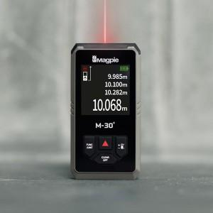 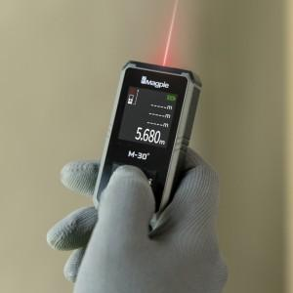 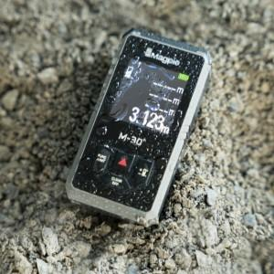

【상세/제작정보】 | 국내생산 유일 레이저 거리측정기 브랜드

【인쇄/포장옵션】 | 풀칼라 / 포장지포장

【공급단가】 | 수량 | 50~ | 100~ | 500~ | 1,000~ | 2,000~
*VAT별도 | 그레이 | 45,600원 | 44,840원 | 43,700원 | 42,930원 | 41,800원

【상품 URL】 | http://www.easy1.co.kr/src/goods_detail.php?gdno=6546

